RF1
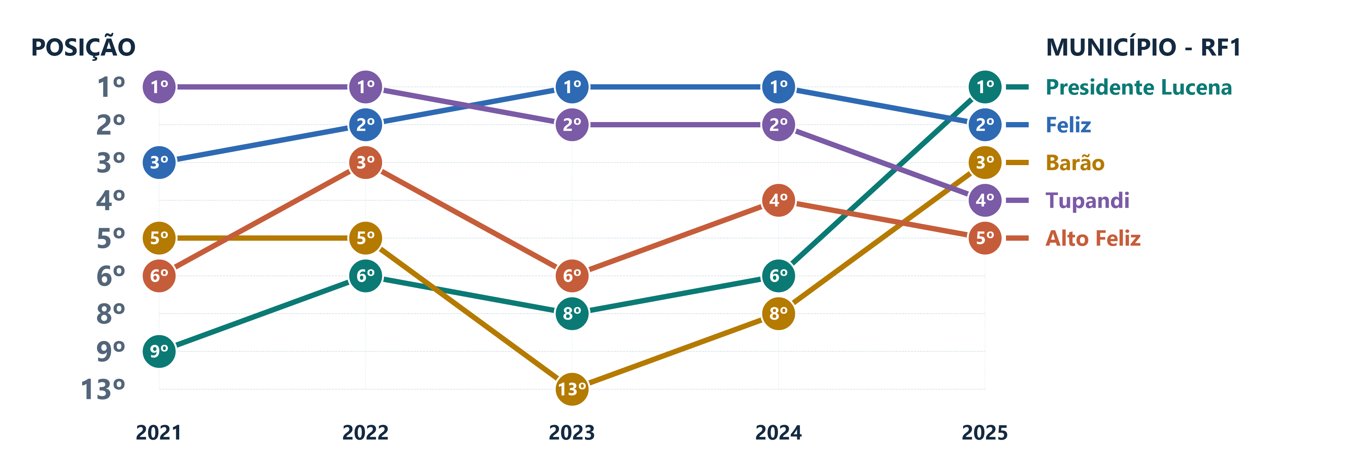
POS. 2025 | MUNICÍPIO | COREDE | 2021 | 2022 | 2023 | 2024 | 2025
1º | Presidente Lucena | Paranhana Encosta da Serra | 9º | 6º | 8º | 6º | 1º
2º | Feliz | Vale do Caí | 3º | 2º | 1º | 1º | 2º
3º | Barão | Vale do Caí | 5º | 5º | 13º | 8º | 3º
4º | Tupandi | Vale do Caí | 1º | 1º | 2º | 2º | 4º
5º | Alto Feliz | Vale do Caí | 6º | 3º | 6º | 4º | 5º

RF2
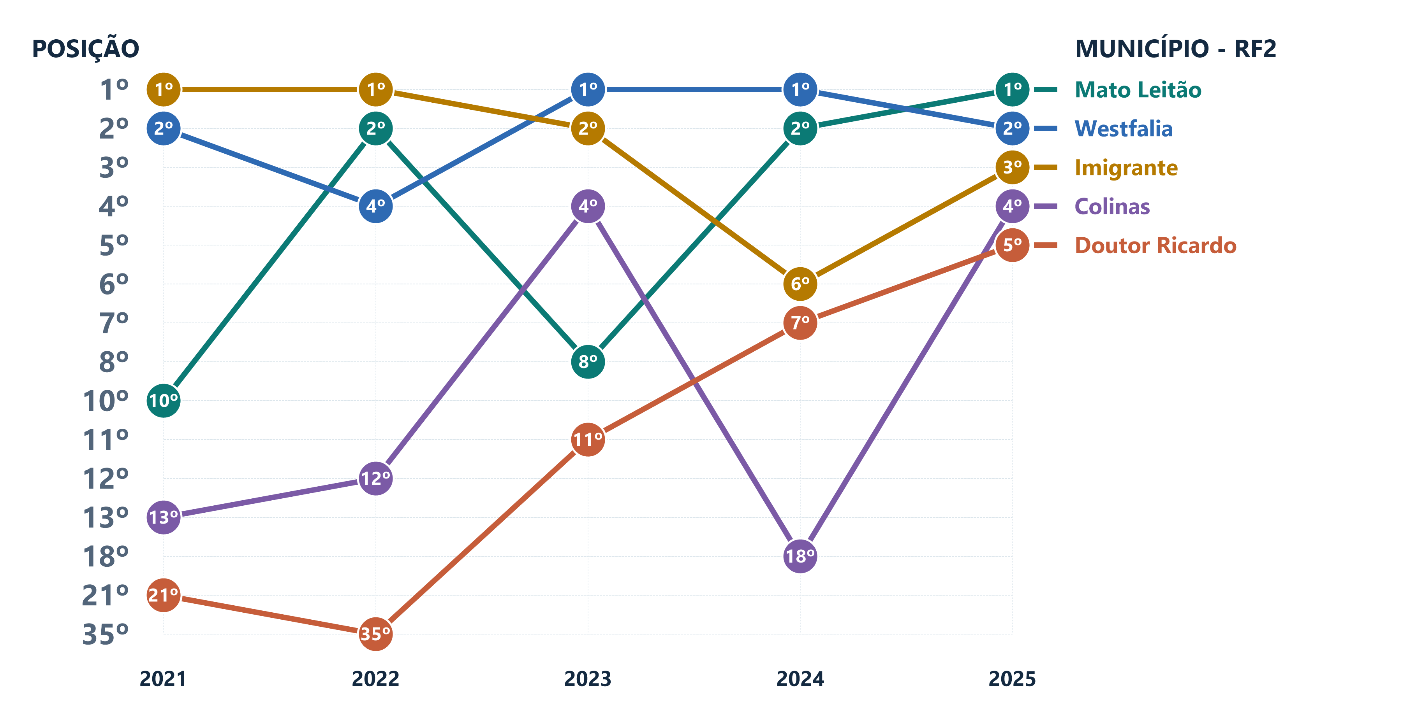
POS. 2025 | MUNICÍPIO | COREDE | 2021 | 2022 | 2023 | 2024 | 2025
1º | Mato Leitão | Vale do Rio Pardo | 10º | 2º | 8º | 2º | 1º
2º | Westfalia | Vale do Taquari | 2º | 4º | 1º | 1º | 2º
3º | Imigrante | Vale do Taquari | 1º | 1º | 2º | 6º | 3º
4º | Colinas | Vale do Taquari | 13º | 12º | 4º | 18º | 4º
5º | Doutor Ricardo | Vale do Taquari | 21º | 35º | 11º | 7º | 5º

RF3
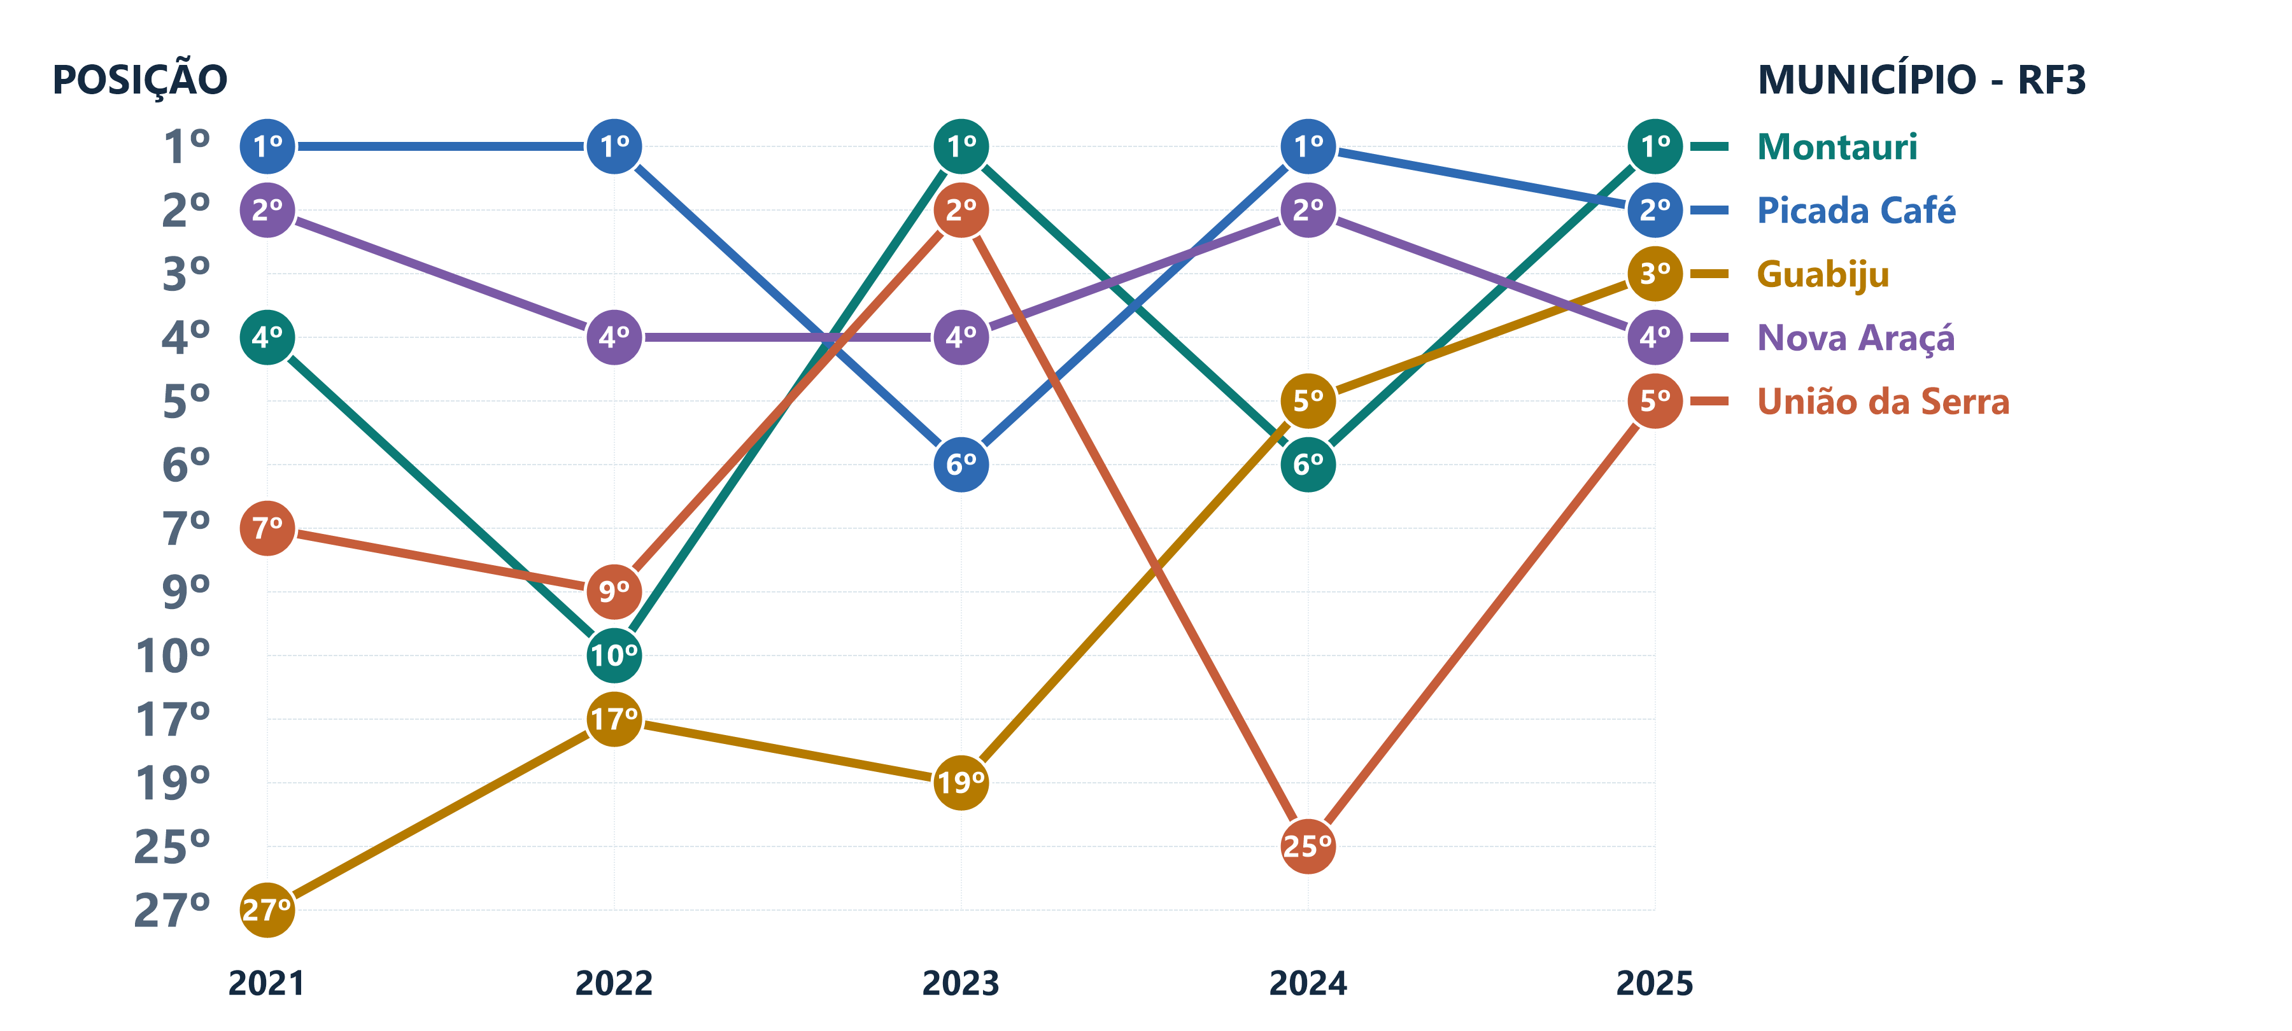
POS. 2025 | MUNICÍPIO | COREDE | 2021 | 2022 | 2023 | 2024 | 2025
1º | Montauri | Serra | 4º | 10º | 1º | 6º | 1º
2º | Picada Café | Hortênsias | 1º | 1º | 6º | 1º | 2º
3º | Guabiju | Serra | 27º | 17º | 19º | 5º | 3º
4º | Nova Araçá | Serra | 2º | 4º | 4º | 2º | 4º
5º | União da Serra | Serra | 7º | 9º | 2º | 25º | 5º

RF4
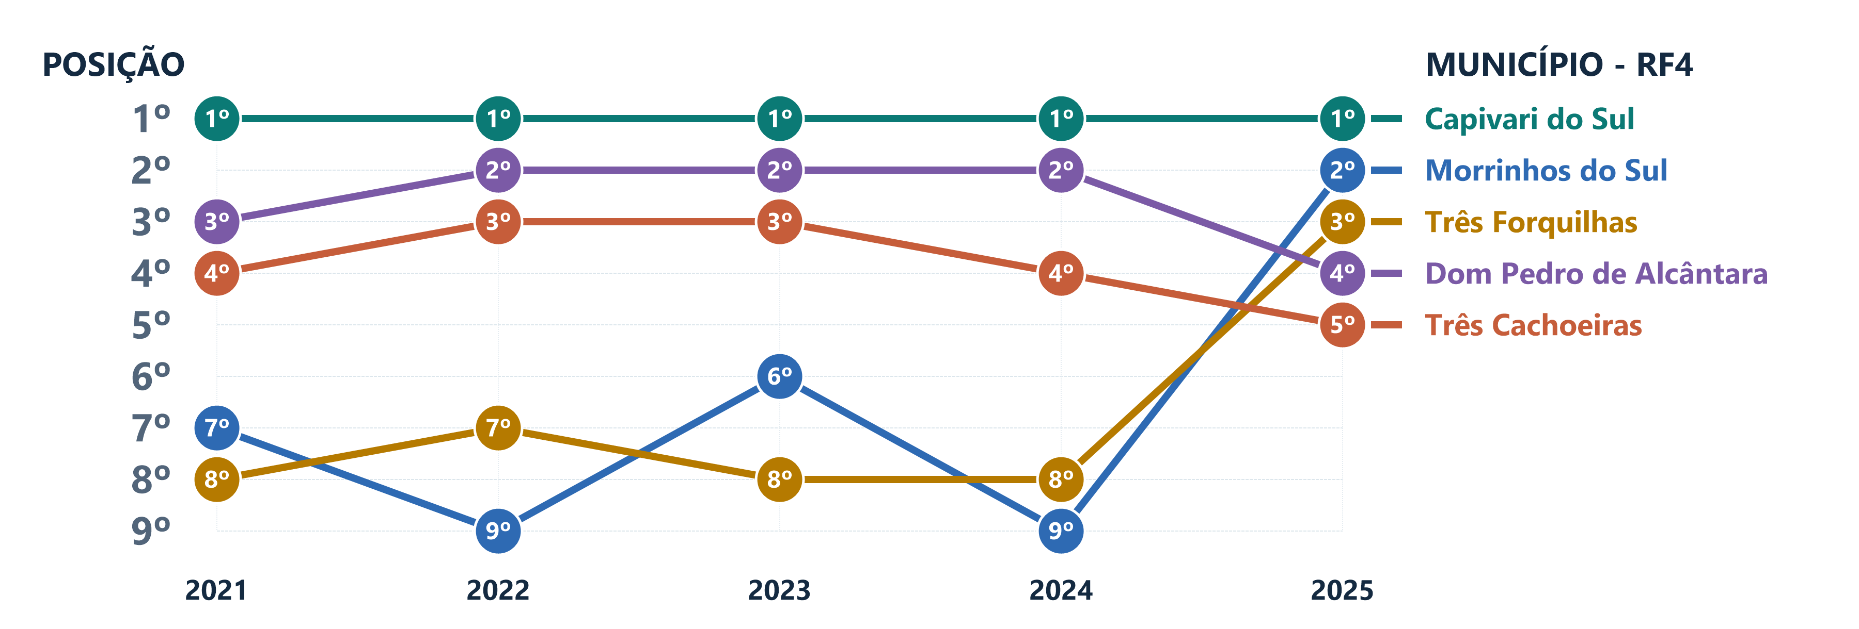
POS. 2025 | MUNICÍPIO | COREDE | 2021 | 2022 | 2023 | 2024 | 2025
1º | Capivari do Sul | Litoral | 1º | 1º | 1º | 1º | 1º
2º | Morrinhos do Sul | Litoral | 7º | 9º | 6º | 9º | 2º
3º | Três Forquilhas | Litoral | 8º | 7º | 8º | 8º | 3º
4º | Dom Pedro de Alcântara | Litoral | 3º | 2º | 2º | 2º | 4º
5º | Três Cachoeiras | Litoral | 4º | 3º | 3º | 4º | 5º

RF5
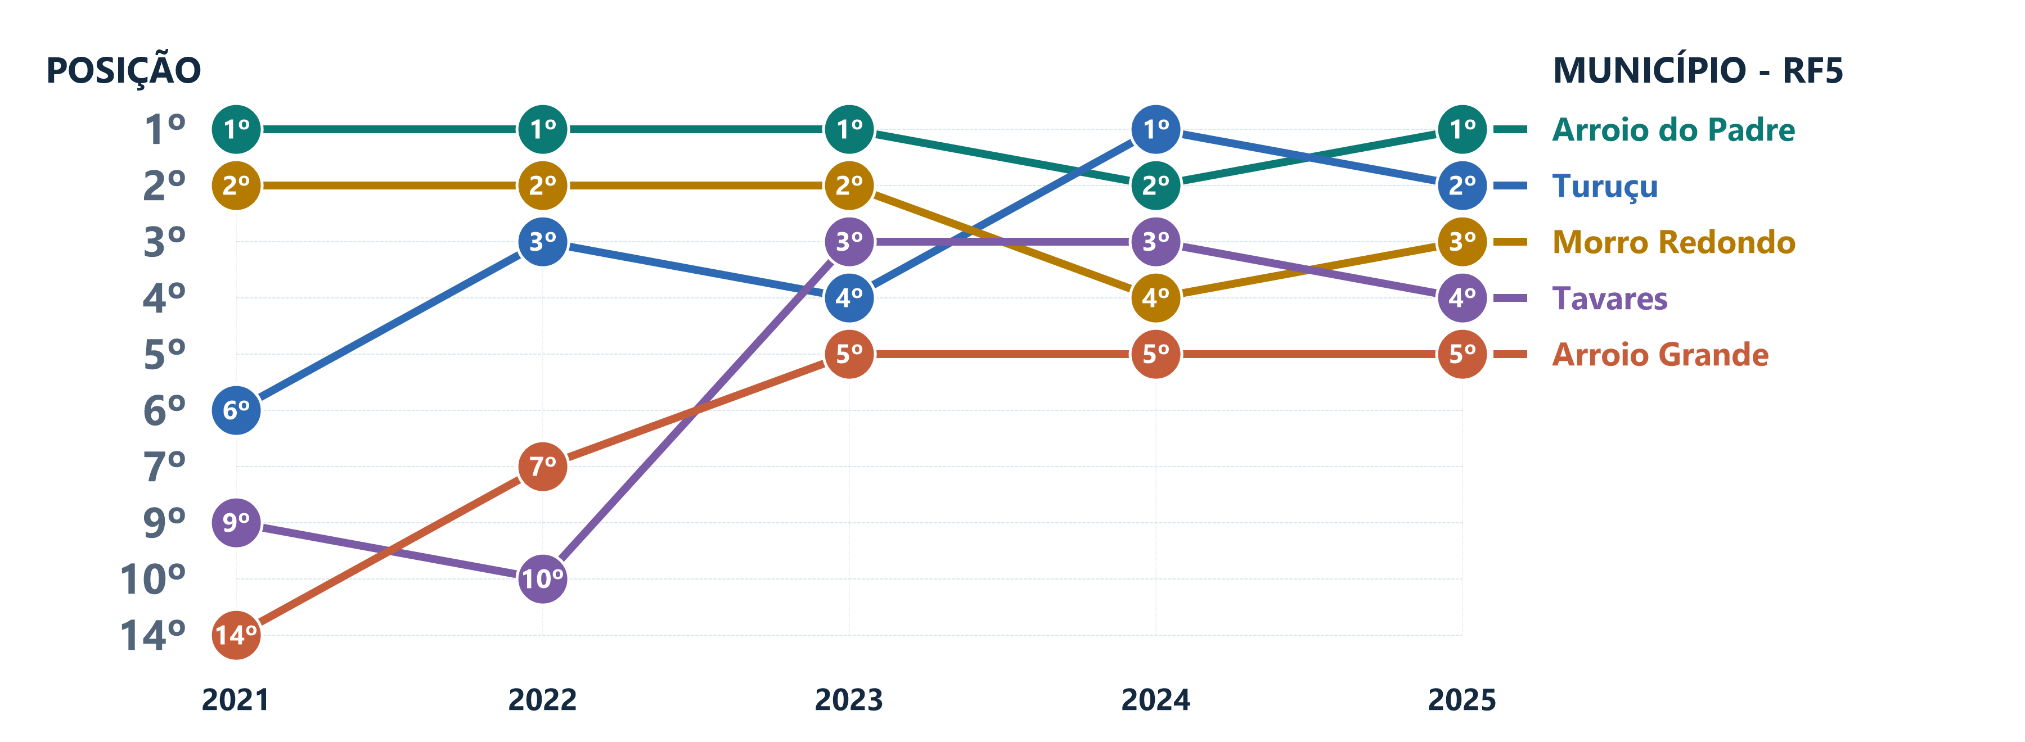
POS. 2025 | MUNICÍPIO | COREDE | 2021 | 2022 | 2023 | 2024 | 2025
1º | Arroio do Padre | Sul | 1º | 1º | 1º | 2º | 1º
2º | Turuçu | Sul | 6º | 3º | 4º | 1º | 2º
3º | Morro Redondo | Sul | 2º | 2º | 2º | 4º | 3º
4º | Tavares | Sul | 9º | 10º | 3º | 3º | 4º
5º | Arroio Grande | Sul | 14º | 7º | 5º | 5º | 5º

RF6
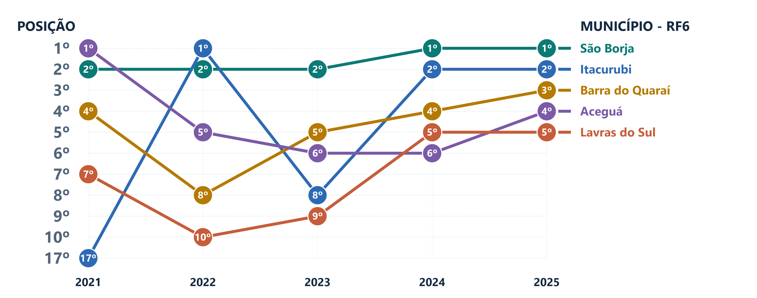
POS. 2025 | MUNICÍPIO | COREDE | 2021 | 2022 | 2023 | 2024 | 2025
1º | São Borja | Fronteira Oeste | 2º | 2º | 2º | 1º | 1º
2º | Itacurubi | Fronteira Oeste | 17º | 1º | 8º | 2º | 2º
3º | Barra do Quaraí | Fronteira Oeste | 4º | 8º | 5º | 4º | 3º
4º | Aceguá | Campanha | 1º | 5º | 6º | 6º | 4º
5º | Lavras do Sul | Campanha | 7º | 10º | 9º | 5º | 5º

RF7
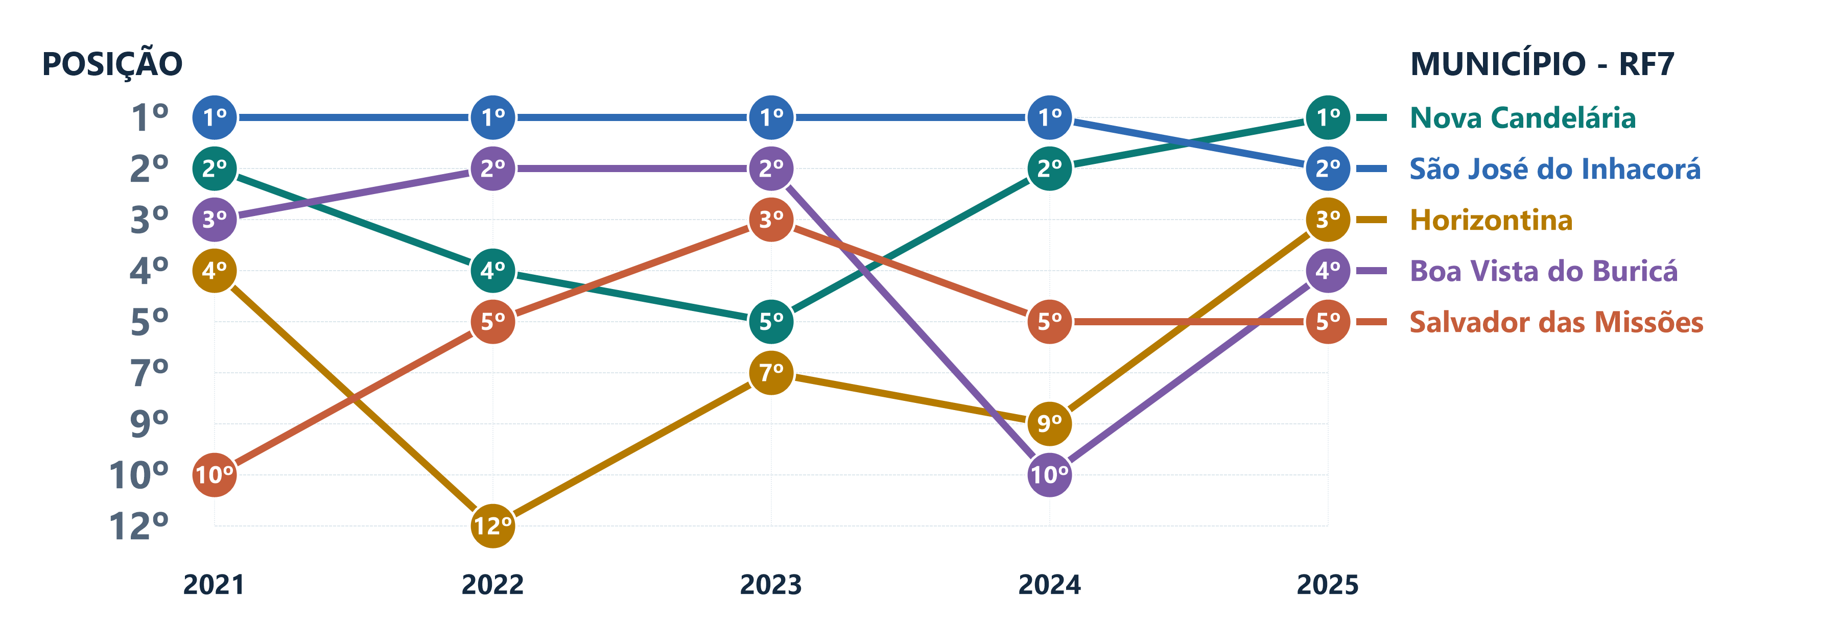
POS. 2025 | MUNICÍPIO | COREDE | 2021 | 2022 | 2023 | 2024 | 2025
1º | Nova Candelária | Fronteira Noroeste | 2º | 4º | 5º | 2º | 1º
2º | São José do Inhacorá | Fronteira Noroeste | 1º | 1º | 1º | 1º | 2º
3º | Horizontina | Fronteira Noroeste | 4º | 12º | 7º | 9º | 3º
4º | Boa Vista do Buricá | Fronteira Noroeste | 3º | 2º | 2º | 10º | 4º
5º | Salvador das Missões | Missões | 10º | 5º | 3º | 5º | 5º

RF8
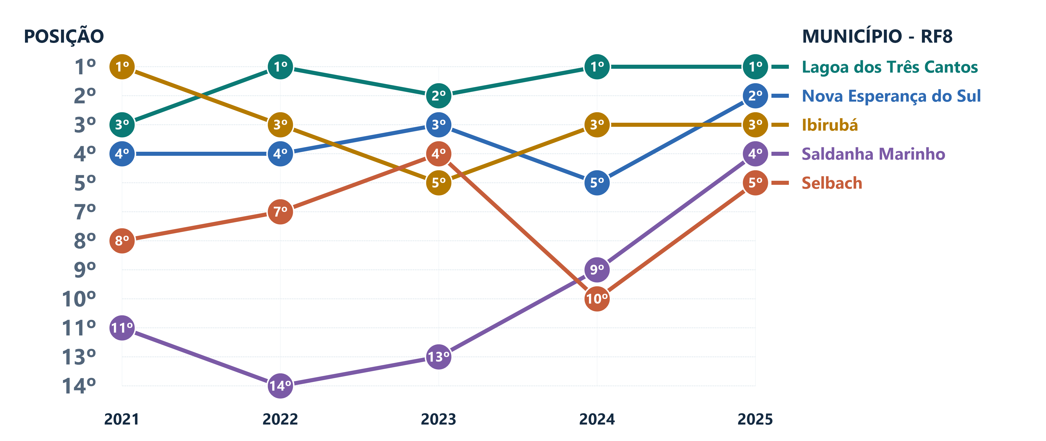
POS. 2025 | MUNICÍPIO | COREDE | 2021 | 2022 | 2023 | 2024 | 2025
1º | Lagoa dos Três Cantos | Alto Jacuí | 3º | 1º | 2º | 1º | 1º
2º | Nova Esperança do Sul | Vale do Jaguari | 4º | 4º | 3º | 5º | 2º
3º | Ibirubá | Alto Jacuí | 1º | 3º | 5º | 3º | 3º
4º | Saldanha Marinho | Alto Jacuí | 11º | 14º | 13º | 9º | 4º
5º | Selbach | Alto Jacuí | 8º | 7º | 4º | 10º | 5º

RF9
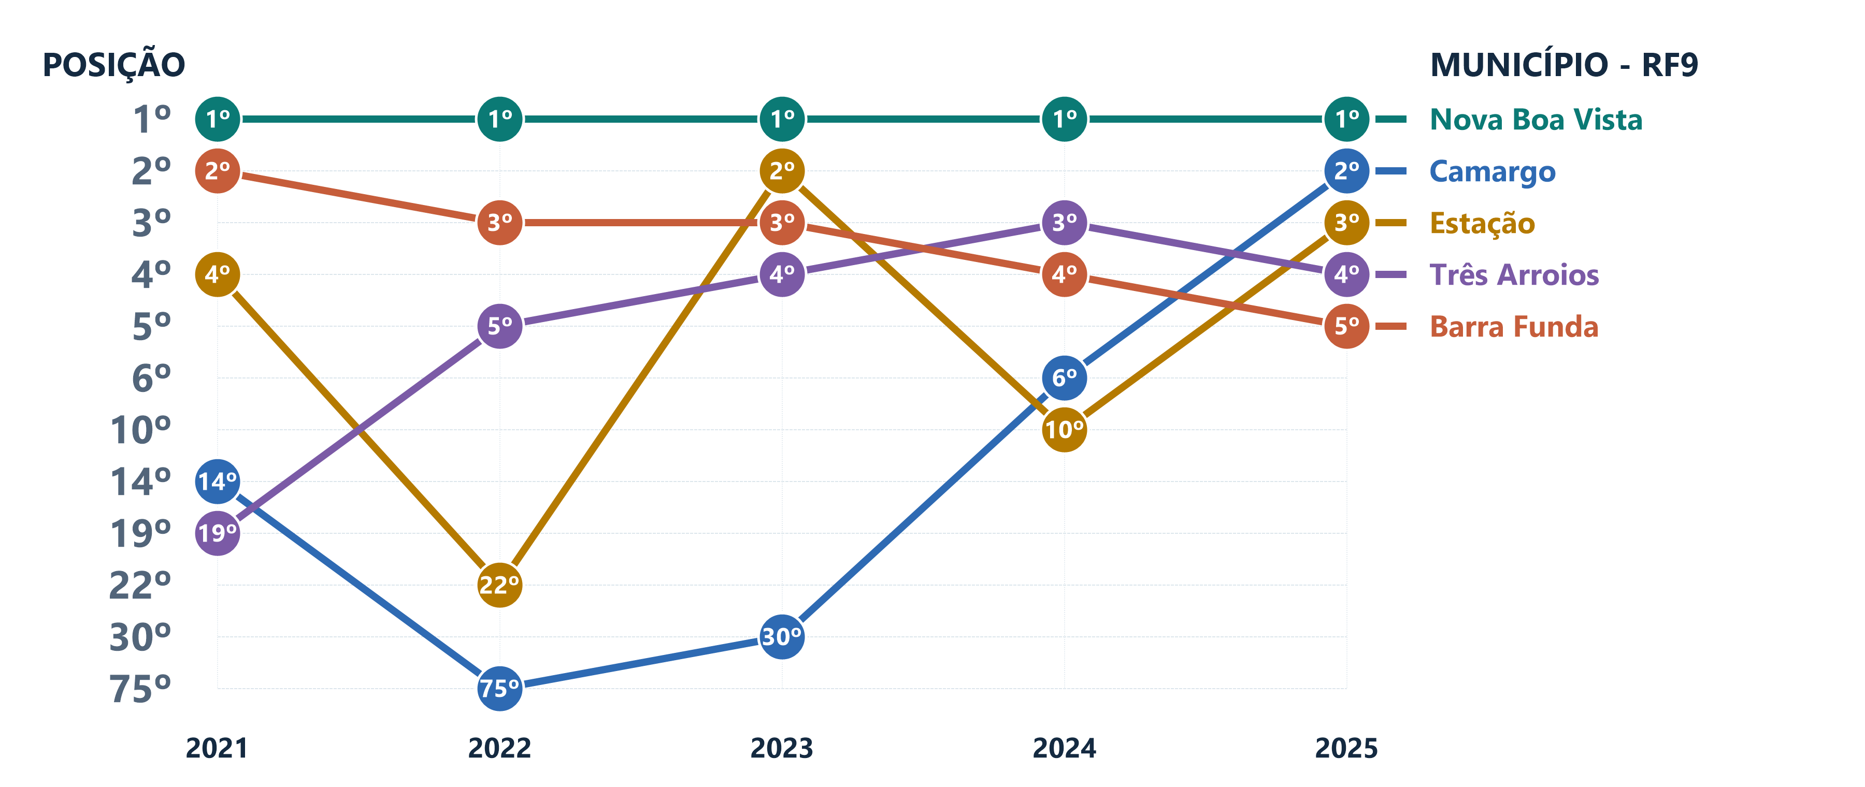
POS. 2025 | MUNICÍPIO | COREDE | 2021 | 2022 | 2023 | 2024 | 2025
1º | Nova Boa Vista | Rio da Várzea | 1º | 1º | 1º | 1º | 1º
2º | Camargo | Produção | 14º | 75º | 30º | 6º | 2º
3º | Estação | Norte | 4º | 22º | 2º | 10º | 3º
4º | Três Arroios | Norte | 19º | 5º | 4º | 3º | 4º
5º | Barra Funda | Rio da Várzea | 2º | 3º | 3º | 4º | 5º

